球の最適目数計算
段数 | 最適目数 | 増減差

 |  |  | ゲージ | 目 | 段

 |  |  | 編みたい 球の段数 | 段

 |  |  | 倍数指定 | 倍数
 |  |  |  | 3

 |  |  | 最大目数 | 目

●使い方●
①上の表にゲージとこれから編みたい球の段数を入力します（青色のセル）。
②最適目数は倍数指定のセルに入力した数の倍数で表示されます。お好みの数字を入れてください（3または6がおススメです！）。
③左側に表が完成します。思う存分編みましょう！
◆注意点◆
①ゲージはなるべく正確な数値を使ってください。できるだけ大きな正方形の目数と段数を入力するのが理想です。球と条件をそろえるため、筒状に編んだものを測るのが良いと思います。
②立ち上がりはつけてもつけなくても構いません。誤差の範囲です。
③増目、減目は編地全体に均等に分散するように入れるとキレイに仕上がります。綿も偏らないように詰めましょう！
④印刷する際は印刷範囲に気を付けてください。指定しないと9ページくらい印刷されます。
⑤このツールで計算できるのは500段までです。これ以上大きな球を編みたい方は数式を伸ばして使ってください（A列～C列も非表示ですが数式は入っています）。
⑥楽しんで編みましょう♪
@amithmetic

解説
計算方法が気になる方のための簡単な解説です

①最大目数の算出
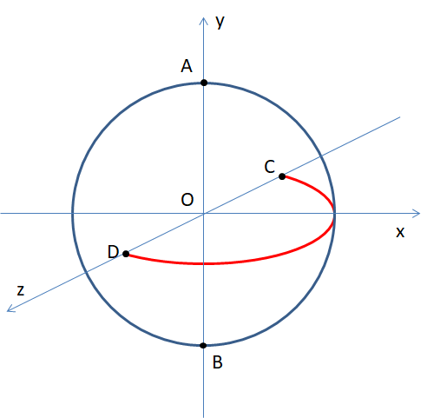

まず初めにゲージと段数から最大目数を計算します。
図.1をご覧ください。原点を中心とする半径1の球がy軸と交わる点をA,B、z軸と交わる点をC,Dとします。
ここでは点Aから輪の作り目で編み始めて点Bで編み終わる場合を考えます。
このとき、xy平面上の弧ABとxz平面上の弧CDの長さは等しくなるため
（最大目数）/2 : (段数) = (ゲージの目) : (ゲージの段)
という等式が成立します。（※考察①）
これを解いて最大目数を求めています。

図.1

②各段の目数の計算
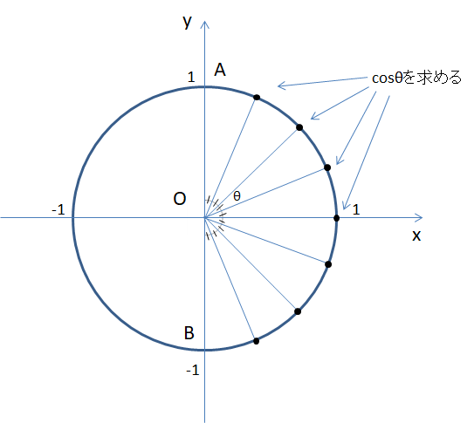

次に各段における最適目数を計算します。
ここではxy平面上の単位円に注目していきます。
まず、弧ABを等しく分割するように編みたい段の数だけ点を打ちます（図.2）。（※考察②）
最終的にはこれらの点をy軸の周りにに回転させて得られる円の上を編んでいくイメージです。
次に各点のx座標に相当するcosθの値を求めていきます。（x軸の正の部分、原点、弧AB上の点が作る角度がθです）

図.2

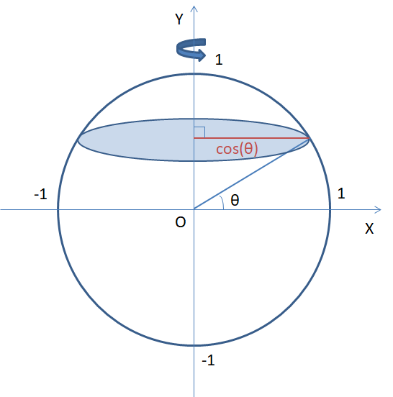

cosθ×(最大目数) = (最適目数)

円周は半径に比例するので先ほど求めたcosθの比は各段の円周の長さの比と等しくなっています。
このcosθと①で求めた最大目数の積が各段の最適目数となります（図.3）。
なお、この計算法では段数が極端に少なくなると精度が低下します。
10段以上くらいでの使用がおすすめです(^^♪

図.3

※考察① 最大目数について
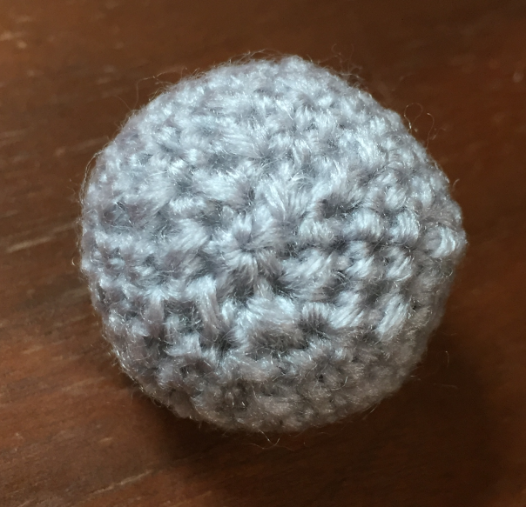
左の写真は球の減らし目側を撮ったものです。なお、すべて細編みで全11段の球です。
赤い線が最後の段（12目→6目の減らし目）を示していますが、その内側にも糸始末の都合で
1段分程度の大きさを持った構造ができています（青線部）。これは最後の段の頭の糸が集合することによって生まれると考えられます。
つまり、細編みで11段の球を編むとき、見かけ上は12段分くらいの球になっているはずです。
それゆえ実際の計算では
（最大目数）/2 : (段数+1) = (ゲージの目) : (ゲージの段)
という等式から最大目数を算出しています。
この補正は細編みで球を編む際に真価を発揮します。段の大きさと糸始末の構造の大きさが同じくらいになっているためです。
しかし、中長編みや長編みなどの場合は糸始末の構造に対して段の長さが大きいため、この補正が過剰に作用するかもしれません。
そのため、これらの編み方で球を編む場合は編み始めと編み終わりに計算で求めた以外の細編みの段を挟み込むことをおすすめします。
試しに長編みのゲージ24目11.5段で10段の球を編む場合の計算結果を見てみましょう。指定倍数は1を入力しています。

補正なし |  |  |  | 補正あり |  |  |  | おすすめの方法
段数 | 最適目数 | 増減差 |  | 段数 | 最適目数 | 増減差 |  | 段数 | 最適目数 | 増減差
1 | 12 |  |  | 1 | 13 |  |  | 0.5 | 7 |  | 細編み！（中長編みではこちらを省略してもよいかも）
2 | 23 | 11 |  | 2 | 25 | 12 |  | 1 | 13 | 6
3 | 32 | 9 |  | 3 | 35 | 10 |  | 2 | 25 | 12
4 | 38 | 6 |  | 4 | 42 | 7 |  | 3 | 35 | 10
5 | 41 | 3 |  | 5 | 45 | 3 |  | 4 | 42 | 7
6 | 41 | 0 |  | 6 | 45 | 0 |  | 5 | 45 | 3 |  | 最初と最後に細編みで計算外の段を作る
7 | 38 | -3 |  | 7 | 42 | -3 |  | 6 | 45 | 0
8 | 32 | -6 |  | 8 | 35 | -7 |  | 7 | 42 | -3
9 | 23 | -9 |  | 9 | 25 | -10 |  | 8 | 35 | -7
10 | 12 | -11 |  | 10 | 13 | -12 |  | 9 | 25 | -10
 |  |  |  |  |  |  |  | 10 | 13 | -12
 |  |  |  |  |  |  |  | 10.5 | 7 | 6 | 細編み！

段数+1の補正をすることで最大目数が4目だけ増加することが分かります。
なお、この補正による最大目数の増加量は (ゲージの目)＊2／(ゲージの段) で与えられるため、編みたい球の段数に関係なく一定です。
そのため、球が小さければ小さいほどこの補正の影響を強く受けるといえます。また、この増加量は細編みよりも長編みの方が大きくなります。
長編みのようにゲージの目が段に比べて大きい場合、一段目と最終段の最適目数はとても大きくなってしまうため、このままでは少し編みにくいです。
この問題を解決するという意味でも最初と最後に計算外の細編みを挟み込むことは合理的だと考えられます。
（中長編みの場合、2か所に細編みの段を入れるのはやや過剰な気がします。編み終わりだけでも十分つじつまが合うはずです。
大きな球を編むときはこのあたりの問題は誤差の範囲になるので心配することはありません。）
ちなみに、丸める前の最大目数は一枚目のシートのL13のセルでこっそり計算しています。興味のある方はチェックしてみてください♪

※考察② 図.2の点の打ち方について
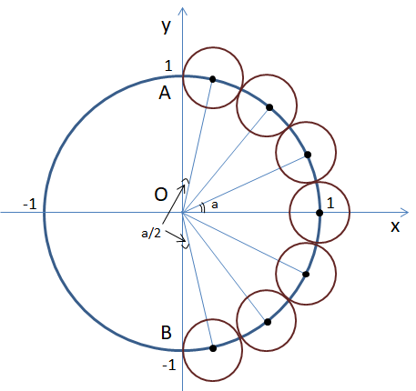

図.2では弧ABを等しく分割するように点を打ちましたが、厳密には正しくないです。
編み地における段の構造をチューブのように簡易化して考えたとき、球体の断面は図.4のようになります。
このとき、編み始めの一段と編み終わりの一段は他の段と比べて弧の長さがちょうど半分になります。
段の数が十分に多い場合、最初と最後の段のcosの値は図.2の方法の約半分になり最適目数も半分くらいになります。
試しに20段の球の最適目数を図.2、図.4それぞれの点の打ち方で求めたときの結果を比較してみましょう。
ゲージは20目21段として倍数指定は1を入力します。最大目数は40目になります。（左下表）

図.4

図.2の方は一段目の目数が6で序盤の増し目は6ないし5が理想的のようです。
おおむね経験則と一致する結果が得られているように感じます。
問題は図.4の場合です。一段目の目数はなんと3（笑）、その後は6目づつ増やすようです。
赤道に近づくにつれて図.2との差は少なくなっていきます。
さすがに球を編むときに一段目を3目にする方はいないと思います。
実際の構造に近いモデルの計算法のはずなのに、なぜこのような違和感が生まれるのでしょう。
以下、私の考察です。
これはおそらく輪の作り目に編み込む一段目の特殊性が影響しているように思います。
この計算法ではゲージが大きな役割を果たしますが、ゲージは通常平面の編み地から
求めます。それゆえ、輪の作り目に編み込んで作る一段目はそのゲージの規則から
外れているのではないでしょうか。実際に手元のニットボールを観察しても一段目は
他の段に比べて目が密に詰まっているようです。また考察①でも触れたように編み終わりも
糸始末の影響でゲージから外れます。
いろいろなパターンで検証しましたが図.2の計算法では細編みのゲージを入れた場合、
一段目が6目程度で安定することが分かりました。編み始めと編み終わりが実際の構造と
やや異なる計算法ではありますが、編み物的にはこちらの方が使いやすいと考えたため
今回は図.2の方法を採用しています。
解説と考察は以上になります。
@amithmetic
図.2の場合 |  |  |  |  | 図.4の場合
段数 | θ | 最適目数 | 差 |  | 段数 | θ | 最適目数 | 差
1 | 81.428571429 | 6 |  |  | 1 | 85.5 | 3
2 | 72.857142857 | 12 | 6 |  | 2 | 76.5 | 9 | 6
3 | 64.285714286 | 17 | 5 |  | 3 | 67.5 | 15 | 6
4 | 55.714285714 | 23 | 6 |  | 4 | 58.5 | 21 | 6
5 | 47.142857143 | 27 | 4 |  | 5 | 49.5 | 26 | 5
6 | 38.571428571 | 31 | 4 |  | 6 | 40.5 | 30 | 4
7 | 30 | 35 | 4 |  | 7 | 31.5 | 34 | 4
8 | 21.428571429 | 37 | 2 |  | 8 | 22.5 | 37 | 3
9 | 12.857142857 | 39 | 2 |  | 9 | 13.5 | 39 | 2
10 | 4.2857142857 | 40 | 1 |  | 10 | 4.5 | 40 | 1
11 | -4.2857142857 | 40 | 0 |  | 11 | -4.5 | 40 | 0
12 | -12.857142857 | 39 | -1 |  | 12 | -13.5 | 39 | -1
13 | -21.428571429 | 37 | -2 |  | 13 | -22.5 | 37 | -2
14 | -30 | 35 | -2 |  | 14 | -31.5 | 34 | -3
15 | -38.571428571 | 31 | -4 |  | 15 | -40.5 | 30 | -4
16 | -47.142857143 | 27 | -4 |  | 16 | -49.5 | 26 | -4
17 | -55.714285714 | 23 | -4 |  | 17 | -58.5 | 21 | -5
18 | -64.285714286 | 17 | -6 |  | 18 | -67.5 | 15 | -6
19 | -72.857142857 | 12 | -5 |  | 19 | -76.5 | 9 | -6
20 | -81.428571429 | 6 | -6 |  | 20 | -85.5 | 3 | -6

